견적서
견 적 서

강원문화재연구소 |  | 귀하
전화 :
팩스 : | 033-256-5649
담당 : | 장은영

아래와 같이 견적합니다.

견 적 합 계 : | ₩139,000
견 적 일 자 : | 2015-12-21
결 재 조 건 :

품 명 | 규 격 | 수 량 | 단 가 | 금 액 | 세 액 | 합 계 액
 |  |  |  | - | - | -
레이저프린터 | HP lj Pro P1102 | 1 | 126,364 | 126,364 | 12,636 | 139,000
 |  |  |  | - | - | -
 | 흑백전용 레이저프린터 |  |  | - | - | -
 | 해상도 600X600dpi |  |  | - | - | -
 | 인쇄속도 18ppm |  |  | - | - | -
 | 메모리 2MB |  |  | - | - | -
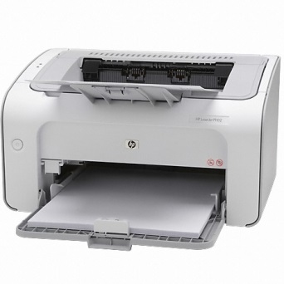
 |  |  |  | - | - | -
 |  |  |  | - | - | -
 |  |  |  | - | - | -
 |  |  |  | - | - | -
 |  |  |  | - | - | -
 |  |  |  | - | - | -
 |  |  |  | - | - | -
 |  |  |  | - | - | -
 |  |  |  | - | - | -
 |  |  |  | - | - | -
 |  |  |  | - | - | -
 |  |  |  | - | - | -
 |  |  |  | - | - | -
 |  |  |  | - | - | -
 |  |  |  | - | - | -
 |  |  |  | - | - | -
 |  |  |  | - | - | -
 |  |  |  | - | - | -
 |  |  |  | - | - | -
 |  |  |  | - | - | -
 |  |  |  | - | - | -
* 결제계좌 : 신한 110-138-600484 씨-넷 |  |  | 합 계 | 126,364 | 12,636 | 139,000
* 견적담당 : | 조규장(010-2910-7760)
* REMARK

